Пропозиція_товари
 |  |  | Додаток №1 до Запиту 2292_2293МН
Форма цінової пропозиції

(Назва Учасника), надає свою пропозицію щодо участі у закупівлі поліграфічної продукції для співробітників, волонтерів та партнерів.
Відомості про підприємство |  |  | Повне найменування учасника – суб’єкта господарювання
 |  |  | Ідентифікаційний код за ЄДРПОУ або реєстраційний номер облікової картки платника податків
 |  |  | Реквізити (адреса - юридична та фактична, телефон, факс, телефон для контактів, e-mail, розрахунковий рахунок)
Відомості про особу (осіб), які уповноважені представляти інтереси Учасника |  |  | (Прізвище, ім’я, по батькові, посада, контактний телефон).

№ п/п | Найменування | Технічні характеристики та опис |  | Кількість, шт. | Ціна, за одиницю, (з урахуванням всіх податків і зборів) * | Вартість, грн., (з урахуванням всіх податків і зборів) *

 |  | Запит** | Пропозиція (параметри та характеристики продукції)
1 | 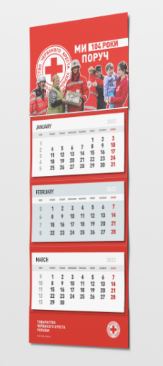 Календар квартальний | Розмір готового виробу (Ш*В) - 297х760 мм; Верхнє рекламне поле(шапка) Матеріал: крейдований папір 350 г/м2; Розмір: 297*210 мм; Друк: 4+0; Підкладка під сітку( 2 секції) Матеріл: крейдований папір 350 г/м2; Розмір: 297*170 мм; Друк: без друку; Календарна сітка: індивідуальна; 3 секції; Матеріал: офсетний папір 90 г/м2; Розмір: 297*160 мм; Друк: 4+0; Нижня підкладка з рекламним полем 50 мм Матеріал: крейдований папір 350 г/м2; Розмір: 297*210 мм; Друк: 4+0 Додатково: Люверс на шапці - срібного кольору, 1 шт. Пружини: металеві, білого кольору, 3 шт. Пересувний бігунок для позначення дати. |  | 1650 |  | 0.00
2 | 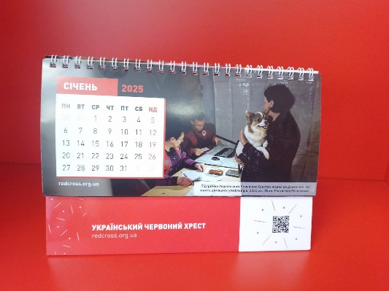 Календар настільний перекидний | Тип: "Будиночок"; Положення: горизонтальне; Розмір: 210*148*80 мм; Основа Матеріал: крейдований папір 350 г/м2 Друк: 4+0; Ламінація: глянцева, 25 мкн, 1+0 Блок Матеріал: крейдований папір 150 г/м2 Розмір: 210*100 мм; Кількість аркушів: 13; Друк: 4+0; Висота підйому: 48 мм Кріплення: металева пружина білого кольору |  | 8950 |  | 0.00
3 | 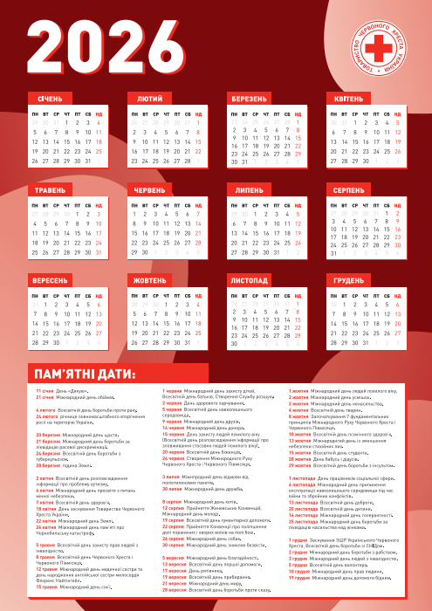 Календар А2 | Формат: А2 Матеріал: крейдований глянцевий папір; Щільність: 200г/м2 Друк : 4+0 |  | 1330 |  | 0.00
4 | Стікерпак | Формат: А5; Матеріал: біла самоклеюча плівка, глянцева; Друк: 4+0 Плотерна порізка |  | 400 |  | 0.00
Всього вартість пропозиції, грн* |  |  |  |  | 0.00
* Товариство Червоного Хреста України є громадською неприбутковою організацією і просить надати максимальні знижки на товар, вказаний у ціновій пропозиції.
** Закупівля відбувається одним лотом.
*** Макети надаються переможцю закупівлі після підписання Договору.
Примітка: вартість одиниці продукції та загальну вартість пропозиції потрібно заповнювати у гривнях, зазначаючи цифрове значення, яке має не більше двох знаків після коми.
Умови оплати (обов’язково заповнити!): ______________ Оплата здійснюється шляхом безготівкового перерахування коштів за системою 100% післяплати по факту підписання відповідних накладних. Якщо Учасник пропонує власну систему оплати, просимо чітко вказати це у своїй ціновій пропозиції.. Згідно політик ТЧХУ передплата може застосовуватись лише як виключення та становити не більше ніж 50%.
Термін поставки (обов’язково заповнити!): _______ календарних днів з моменту укладення договору.
Ми погоджуємось, що у вартість враховані:
1. Розподіл та пакування згідно Додатку №4 до запиту. 2. Перевірка макетів та надання рекомендацій дизайнера/друкаря для відображення кольорів та якісного друку. 3. Приладочні екземпляри продукції, у разі потреби. 4. Належне групове пакування всієї партії товару. 5. Завантаження, доставка, розвантаження за адресою: м. Київ, вул. Ділова,3

Ми погоджуємося та ознайомлені з умовами типового Договору ТЧХУ (Додаток №3 до Запиту).
Ми погоджуємося з умовами, що Замовник має право розділити дану закупівлю між декількома постачальниками за умови наявності більш вигідних умов на різні позиції.
Ми погоджуємося з умовами, що Ви можете відхилити нашу чи всі надані пропозиції, та розуміємо, що Ви не обмежені у прийнятті будь-якої іншої пропозиції з більш вигідними для Вас умовами.
Ми погоджуємось зафіксувати цінову пропозицію протягом 90 календарних днів з моменту подачі
Подаючи свою пропозицію ми підтверджуємо повну комплектацію та відповідність умовам зазначеним в Запиті.
Учасники повинні надсилати цінові пропозиції з підписом і печаткою (за наявності)

 |  | Керівник організації/ФОП:____________________________ ( ____________________)
 |  | МП підпис ПІБ

